상품제안서
버팔로레저용접이식테이블 | 상품코드: F06554

 |  |  |  |  |  |  | 02-412-0044 | www.easy1.co.kr
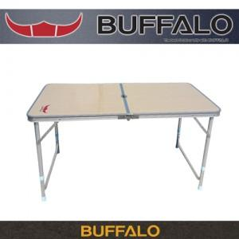

【상세/제작정보】 | 스티커부착가능(비용별도)

【인쇄/포장옵션】 | 기타 / 별도문의

【공급단가】 | 수량 | 10~ | 30~ | 50~ | 100~ | 500~
*VAT별도 | 단가 | 67,500원 | 65,000원 | 62,500원 | 60,000원 | 58,500원

【상품 URL】 | https://easy1.co.kr:443/src/goods_detail.php?gdno=6554

